Схема сборки
Инструкция по сборке и спецификация Стол КЕЙП левый /1200*750*600/

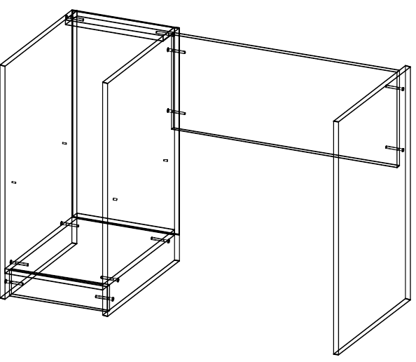
1
 |  |  |  |  |  |  |  | Перед сборкой на левую и среднюю стойки стола
 |  |  |  |  |  |  |  | прикрутите направляющие шурупами 3,5х16.
 |  |  |  |  |  |  |  | по намеченным отверстиям.
 |  |  |  |  |  |  |  | Для сборки каркаса стола расположите детали
 |  |  |  |  |  |  |  | горизонтально на ровной поверхности.Соберите корпус
 |  |  |  |  |  |  |  | с помощью евровинтов
 |  |  |  |  |  |  |  | При установке евровинтов возможна регулировка
 |  |  |  |  |  |  |  | деталей относительно друг друга.
 |  |  |  |  |  |  |  | Для этого необходимо установить евровинт в отверстие
 |  |  |  |  |  |  |  | и удерживая детали ровно закрутить его.

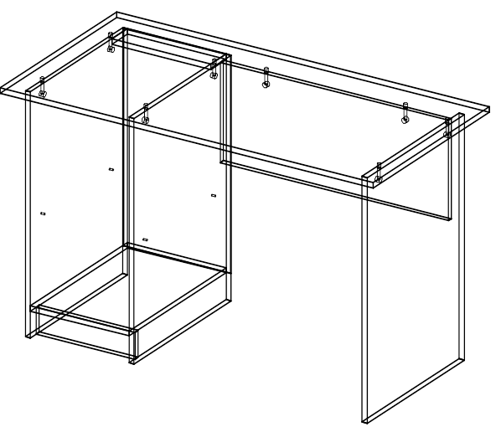
2
 |  |  |  |  |  |  |  | Установите крышку сверху каркаса изакрепите эксцентриком
 |  |  |  |  |  |  |  | повернув его по часовой стрелке.

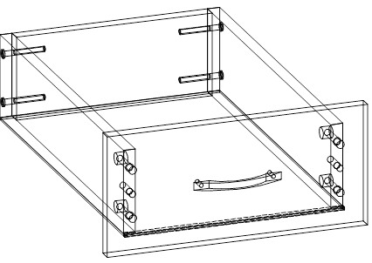
3
 |  |  |  |  |  |  |  | Соберите ящики с помощью евровинтов ,шкантов
 |  |  |  |  |  |  |  | и эксцентриков.
 |  |  |  |  |  |  |  | Задние стенки и боковины стягивают евровинтом.
 |  |  |  |  |  |  |  | Затем прибивается дно гвоздями 1,2х20.
 |  |  |  |  |  |  |  | После устанавливается фасад ящика.
 |  |  |  |  |  |  |  | Дно вставляют в паз на фасаде.
 |  |  |  |  |  |  |  | Фасад притягивается эксцентриком к боковинам ящика.
 |  |  |  |  |  |  |  | Установить ручки и затянуть их винтами 4х35.

4

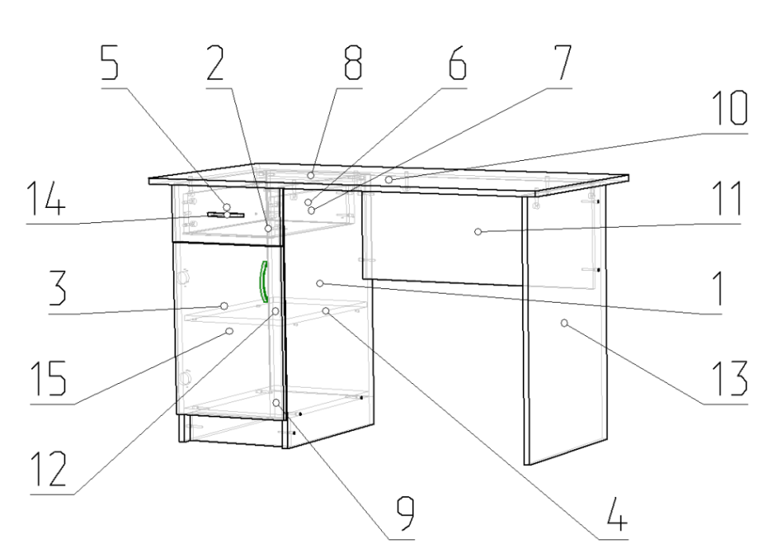
 |  |  |  |  |  |  |  | Установить петли в дверь поместив их в отверстия.
 |  |  |  |  |  |  |  | Убедитесь что торец петли перпендикулярен длинной
 |  |  |  |  |  |  |  | стороне двери.Затем закрепите с помощью саморезов
 |  |  |  |  |  |  |  | 3,5х16
 |  |  |  |  |  |  |  | На боковых стойках установите ответные планки петель
 |  |  |  |  |  |  |  | и закрепите с помощью саморезов. Установить двери
 |  |  |  |  |  |  |  | При установке дверей необходимо чтобы выточка регули-
 |  |  |  |  |  |  |  | ровочного винта петли совпадала с пазом ответной планки.
 |  |  |  |  |  |  |  | После установки петли в ответную планку,.закрепите её
 |  |  |  |  |  |  |  | винтом.Прикрутите ручки на дверки отрегулируйте дверку
 |  |  |  |  |  |  |  | Установите ящики по направляющим.
 |  |  |  |  |  |  |  | Отрегулируйте их относительно корпуса,
 |  |  |  |  |  |  |  | так чтобы зазоры между ними были по 2-3мм.
 |  |  |  |  |  |  |  | Установите съемные полки на полкодержатели.

 | Детали |  |  |  |  |  | Фурнитура
 | № | Наименование | Размер |  | Кол-во |  | № | Наименование | Размер |  | Кол-во
 | 10 | Столешница | 1200 | 600 | 1 | шт | 1 | Винт | 4 | 22 | 4 | шт
 | 3 | Стойка левая | 734 | 500 | 1 | шт | 2 | Гвоздь | 2 | 20 | 34 | шт
 | 4 | Стойка средняя | 734 | 500 | 1 | шт | 3 | Евровинт | 7 | 50 | 16 | шт
 | 13 | Стойка правая | 734 | 500 | 1 | шт | 4 | Заглушка для евровинта | венге |  | 16 | шт
 | 11 | Царга | 734 | 300 | 1 | шт | 5 | Заглушка под минификс | венге |  | 12 | шт
 | 1 | Стенка задняя | 650 | 346 | 1 | шт | 6 | Ключ для евровинта |  |  | 1 | шт
 | 9 | Полка нижняя | 500 | 318 | 1 | шт | 7 | Минификс-болт стяжечный |  |  | 12 | шт
 | 12 | Полка съемная | 490 | 316 | 1 | шт | 8 | Минификс-гайка стяжечная |  |  | 12 | шт
 | 15 | Дверь | 486 | 346 | 1 | шт | 9 | Петля накладная | 110 |  | 2 | шт
 | 2 | Дно ящика | 453 | 288 | 1 | шт | 10 | Подпятник | коричневый |  | 6 | шт
 | 5 | Боковина ящика левая | 450 | 110 | 1 | шт | 11 | Полкодержатель |  |  | 4 | шт
 | 7 | Боковина ящика правая | 450 | 110 | 1 | шт | 12 | Ручка-скоба Бабочка | 96 |  | 2 | шт
 | 14 | Фасад ящика | 346 | 160 | 1 | шт | 13 | Шайба пластиковая | 4 |  | 4 | шт
 | 8 | Цоколь | 318 | 80 | 2 | шт | 14 | Шкант | 8 | 30 | 2 | шт
 | 6 | Стенка ящика задняя | 260 | 110 | 1 | шт | 15 | Шуруп | 3.5 | 16 | 16 | шт

 |  |  |  |  |  |  |  | Направляющие | 450 |  | 1 | комп
 |  |  |  |  |  |  |  | Пакет фурнитуры | 300 | 200 | 1 | шт

